Sheet1
北京探路者户外用品股份有限公司核价单
款式图 | 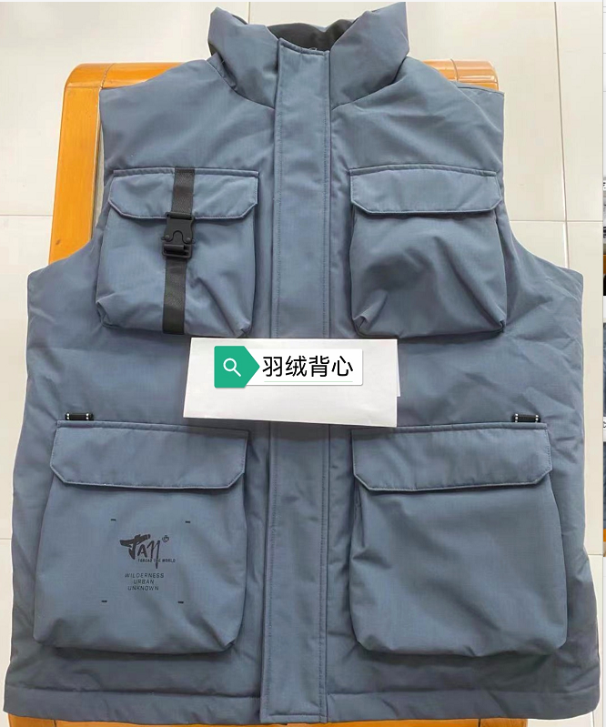 贴上正反面款式图、或者照片 |  |  |  |  | 款式名称： | XXX |  | 渠道： |  | 开发季： |  | 生产工厂：
 |  |  |  |  |  | 成衣编号： | XXX |  | 品牌： |  | 开发类型： |  | 生产数量：
 |  |  |  |  |  | 设计师： | XXX |  | 事业部： |  | 开发工厂： |  | 审核日期：
 |  |  |  |  |  | 开发员： | XXX |  | 系列： |  | 制单日期：
 | 物 料 信 息 |  |  |  |  |  |  |  | 采 购 信 息
序号 | 物料类型 | 物料名称 | 物料编号 | 成分 | 应用部位 | 规格1（面料可裁幅宽、辅料型号等） | 规格2（面料克重、辅料长度等） | 单位 | 单耗 | 损耗 | 单价 | 金额(元) | 费用占比 | 供应商
1 | 面料 |  |  |  |  |  |  |  |  | 100% | 0.2000000 | ¥0.00 | #DIV/0!
2 | 辅料 |  |  |  |  |  |  |  |  | 100% | 0.3000000 | ¥0.00 | #DIV/0!
3 | 拉链 |  |  |  |  |  |  |  |  | 100% | 0.4000000 | ¥0.00 | #DIV/0!
4 | 吊牌及包装 |  |  |  |  |  |  |  |  | 100% | 0.5000000 | ¥0.00 | #DIV/0!
5 | 厂供物料 |  |  |  |  |  |  |  |  | 103% | 0.6000000 | ¥0.00 | #DIV/0!
6 |  | LOP价格 |  |  |  |  |  |  |  | 100% | 66.0000000 | ¥0.00 | #DIV/0! | 合肥昌泰制衣有限公司
7 | 最低起订量 |  |  |  |  |  |  |  |  |  |  | ¥0.00

 | 行数可自行添加；LOP按照5000-7999件的订单量计算。 运费参考：仓库地点天津、太仓各占一半. 物料类型一列可更改内容。

